상품제안서
하와이안 샐러드 빅머그 | 상품코드: S43968

 |  |  |  |  |  |  | 02-713-8555 | www.synergygift.co.kr
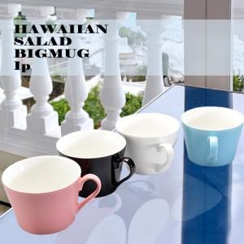

【상세/제작정보】

【인쇄/포장옵션】 | 실크 / 포장지포장

【공급단가】 | 수량 | 100~ | 300~ | 1,000~ | 3,000~ | 10,000~
*VAT별도 | 화이트 | 2,730원 | 2,610원 | 2,480원 | 2,440원 | 2,360원
 | 핑크 | 2,730원 | 2,610원 | 2,480원 | 2,440원 | 2,360원
 | 블루 | 2,730원 | 2,610원 | 2,480원 | 2,440원 | 2,360원
 | 블랙 | 2,730원 | 2,610원 | 2,480원 | 2,440원 | 2,360원

【상품 URL】 | https://www.synergygift.co.kr:443/src/goods_detail.php?gdno=43968

